Eingabe
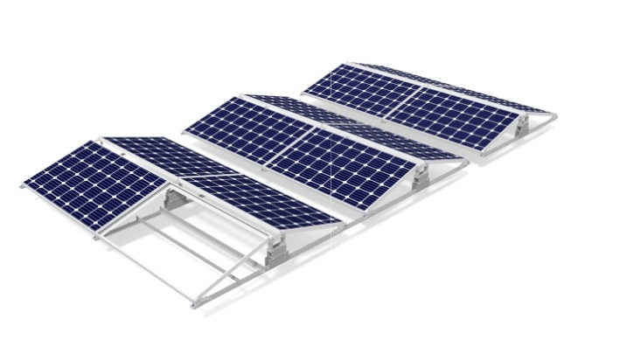
 |  |  | Lambda Light EW+ ballast calculation
 |  |  | Version MSR05 LLI_EW+ 150818

 |  | language | English

 |  | project | EN15- |  |  |  | system inclination | 10
 |  | post code | 02301
 |  | site | Hortsfelde
 |  | country | Germany
 |  | person in charge Sales | cve
 |  | person in charge Eng | HGF |  |  |  | standard: | DIN EN 1991-1-4

width
lenght
Länge
Breite
 |  | building data |  |  |  | note that in the input please: | module data
 |  | lenght (note definition) |  | 6 | m |  | module lenght | 1660 | mm
 |  | width |  | 10 | m |  | module widht | 990 | mm
 |  | high |  | 6.5 | m |  | frame high | 46 | mm
 |  | high neighbor buildings |  | 4 | m |  | module weight | 19 | kg
 |  | parapet high |  | 0 | m
 |  | sloping of the roof |  | 5 | °
 |  | Offset distance from roof edges: |  | 1.5 | m |  | coefficient of friction | 0.5

Deutsch
English

 |  | Sprache |  |  |  | language
 |  | Projektbezeichnung |  |  |  | project
 |  | PLZ |  |  |  | post code
 |  | Ort |  |  |  | site
 |  | Land |  |  |  | country
 |  | Bearbeiter Sales |  |  |  | person in charge Sales
 |  | Bearbeiter Eng |  |  |  | person in charge Eng

 |  | Gebäudedaten |  |  |  | building data
 |  | Länge (Def. beachten) |  |  |  | lenght (note definition)
 |  | Breite |  |  |  | width
 |  | Höhe |  |  |  | high
 |  | Höhe Nachbarbebauung |  |  |  | high neighbor buildings
 |  | Attikahöhe |  |  |  | parapet high
 |  | Dachneigung |  |  |  | sloping of the roof
 |  | Randabstand des PV-Feldes: |  |  |  | Offset distance from roof edges:
 |  | Korrektur |  |  |  | correction
 |  | Bautenschutzmatte |  |  |  | building protection mat
 |  | Bautenschutzmatte alukaschiert |  |  |  | building protection mat foil laminated

 |  | bei der Eingabe bitte beachten: |  |  |  | note that in the input please:

 |  | Systemneigung |  |  |  | system inclination

 |  | Norm: |  |  |  | standard:

 |  | Moduldaten |  |  |  | module data
 |  | Modullänge |  |  |  | module lenght
 |  | Modulbreite |  |  |  | module widht
 |  | Rahmenhöhe |  |  |  | frame high
 |  | Modulgewicht |  |  |  | module weight
 |  | Modulleistung |  |  |  | module power

 |  | Haftreibbeiwert |  |  |  | coefficient of friction
 |  | Korrekturfaktor |  |  |  | correction factor

 |  | Lambda Light EW+ Ballasttool |  |  |  | Lambda Light EW+ ballast calculation

 |  | Schienenklemmung |  |  |  | rail clamp
 |  | Laminate |  |  |  | laminates

 | 0

Annex A.3
Mounting Systems GmbH |  |  |  |  |  |  | Die gelben Felder sind projektabhängig auszufüllen. | Sprache:
Solar ballasted roof mount system |  |  |  |  |  |  | Die türkisfarbenen Felder werden berechnet. | Deutsch
 |  |  |  |  |  |  |  | English
EN 1991-1-4, Anhang A.3
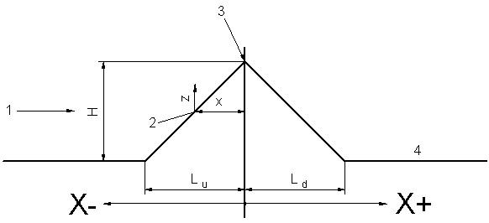
Auslegungsgrundlage: | EN 1991-1-4:2005
 | A.1:2010 + AC:2010
 |  |  |  |  |  | Definition der Variablen für Kuppen und Hügelkämme
Projektdaten:
Projekt: | Lohr |  | Sprache: | Deutsch
PLZ: | 2301 |  | Standort: | Hortsfelde
Bearbeiter: | HGF |  | Land: | Germany
Stand: | 2015-09-25 |  | Norm: | DIN EN 1991-1-4

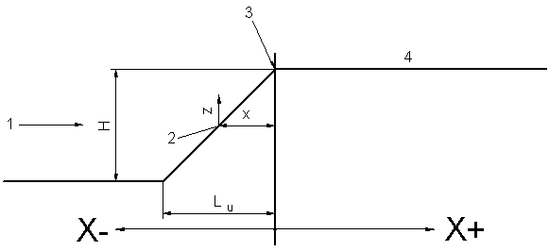
Berechnung der Topographiebeiwerte nach
EN 1991-1-4:2005 und A.1:2010 + AC:2010 |  |  |  |  |  | Definition der Variablen für Klippen und Geländesprünge

Topographiebeiwert | 1.000 | -

Projektdaten:
Dachhöhe+Attikahöhe | 6.5 | m
Effektive Höhe der Topographie: | 1.0 | m | effektive Höhe des Hügels oder des Geländesprungs
Luvseitige Steigung: | 0.05 | = | 5% | = | 2.86 | °
Leeseitige Steigung: | 0.05 | = | 5% | = | 2.86 | °
Art der Topographie: | Klippen und Geländesprünge
Horizontaler Abstand des Bauwerks vom Kamm der Erhebung (Punkt 3): | 59.00 | m | Beachten Sie die Vorzeichen-Definition von X in den Bildern oben rechts!
Vertikaler Abstand von der Gelände-oberkante auf der Steigungsfläche: | 6.50 | m | In Tälern darf der Faktor co(z) zu 1,0 gesetzt werden, wenn Beschleunigungen aufgrund von Kanalisierungseffekten ausgeschlossen werden können. Für Bauwerke in steilwandigen Tälern oder für Brücken, die solche Täler überspannen, ist zu prüfen ob Windgeschwindigkeitserhöhungen berücksichtigt werden müssen.

Berechnung:
effektive Länge der luvseitigen Steigung: | 20.0 | m
tatsächliche Länge der luvseitigen Steigung: | 20.0 | m |  | Faktor s: | 0.151
tatsächliche Länge der leeseitigen Steigung: | 0.0 | m |  | Faktor s korrigiert: | 0.151
A(z/Le) = | 0.55 | A(z/Le=0,1) = | 0.84 | Topographiebeiwert | 1.00000
B(z/Le) = | 2.34 |  |  | Topographiebeiwert korrigiert | 1.00000
Faktor s für luvseitigen Bereich: | 0.000
A(z/Le) = | -0.34 | A(z/Le=0,1) = | -0.02
B(z/Le) = | -0.47 | B(z/Le=0,1) = | -0.52
C(z/Le) = | 0.45 | C(z/Le=0,1) = | 0.35
s(z/Le;x/Le=0,1) = | 0.57 | s(x/Le=0,1;z/Le=0,1) = | 0.86
s(z/Le;x/Le) = | 0.15 | s(x/Le;z/Le=0,1) = | 0.11
Faktor s für leeseitigen Bereich von Klippen und Geländesprüngen: | 0.151
A(z/Le) = | 0.55
B(z/Le) = | -1.46
Faktor s für leeseitigen Bereich von Kuppen und Hügelkämmen: | #DIV/0!

Klippen und Geländesprünge
Kuppen und Hügelkämme

